欄位
請款單號 | 客戶代號 | 客戶名稱 | 支出/代墊 | 帳冊表格所屬公司 | 部門 | 事由 | 費用名稱 | 起點 | 終點 | 費用性質 | 函證性質 | 人數 | 天數 | 數量 | 印章大小 | 單價 | 來回*2 | 請款金額 | 申請人 | 複核人 | 出納 | 附件
自動產生年月日+流水號 | 會有後台可以上傳資料庫 | 會有後台可以上傳資料庫 | 依照客戶代號給支出/代墊 | 目前只有管顧公司，但未來可能增加：仍然做成公司主檔下拉選單。 | 審計部門 | 自行填寫 | 餐費（人數 × 天數 × 餐數 × 單價＝請款金額；目前單價 NT$80，由後台維護） |  |  |  |  | V | V | V |  | V |  | V | 員工 | 依申請人部門自動帶入主管 | 出納確認即代表核准 | 可上傳多個發票、收據或其他請款證明（PDF／JPG／JPEG／PNG）
 |  |  |  |  | 工商部門 |  | 交通費 (數量*單價 = 請款金額) | V | V |  |  |  | V | V |  | V |  | V
 |  |  |  |  | 記帳部門 |  | 函證 ((數量*單價(平信單價? 掛號單價? 限掛單價))*2=請款金額)(郵資目前固定 8 28 35) |  |  | 郵資(乘以二) | 應收 |  |  | V |  | V(平信, 掛號, 限掛) | V | V
 |  |  |  |  | 總務部門 |  | 函證 ((數量*單價(平信單價)*2=請款金額)(郵資目前固定 8) |  |  | 廣告回函(乘以二) | 應付 |  |  | V |  | V(平信) | V | V
 |  |  |  |  |  |  | 函證 ((數量*單價(平信單價)*2=請款金額)(郵資目前固定 8) |  |  |  | 紙本銀行函證 |  |  | V |  | V(平信) | V | V
 |  |  |  |  |  |  | 函證 (數量*單價 = 請款金額) |  |  |  | 國外函證 |  |  | V |  | V |  | V
 |  |  |  |  |  |  | 函證 (數量*單價=請款金額) |  |  |  | 其他(…) |  |  | V |  | V |  | V
 |  |  |  |  |  |  | 規費 (數量*單價=請款金額) |  |  |  |  |  |  | V |  | V |  | V
 |  |  |  |  |  |  | 影印 (數量*單價=請款金額) |  |  |  |  |  |  | V |  | V |  | V
 |  |  |  |  |  |  | 打字 (數量*單價=請款金額) |  |  |  |  |  |  | V |  | V |  | V
 |  |  |  |  |  |  | 印章 (數量 * 單價 =請款金額) |  |  |  |  |  |  | V | V(大, 中, 小) | V |  | V
 |  |  |  |  |  |  | 登報 (數量*單價=請款金額) |  |  |  |  |  |  | V |  | V |  | V
 |  |  |  | V |  |  | 帳冊 (數量*單價=請款金額) |  |  |  |  |  |  | V |  | V |  | V
 |  |  |  | V |  |  | 表格 (數量*單價=請款金額) |  |  |  |  |  |  | V |  | V |  | V
 |  |  |  |  |  |  | 土地謄本 (數量 * 單價 =請款金額) |  |  |  |  |  |  | V |  | V |  | V

 |  |  |  |  |  | 費用名稱(餐費, 交通費, 郵資, 土地謄本, 銀行函證, 其他函證(應收,應付, 其他), 國外函證); 函證要加入數量
 |  |  |  |  |  | 費用名稱(規費, 影印, 打字, 印章, 登報, 帳冊, 表格) 管理者可以增加, 區塊練函證用匯入的
結果檔案：Excel 活頁簿（.xlsx） |  |  |  |  | 簽核規則：主管由部門決定；主管或出納退回後直接結案；出納確認代表核准；核准後另由出納登記付款。
客戶代號 | 客戶名稱 | 費用名稱 | 總金額

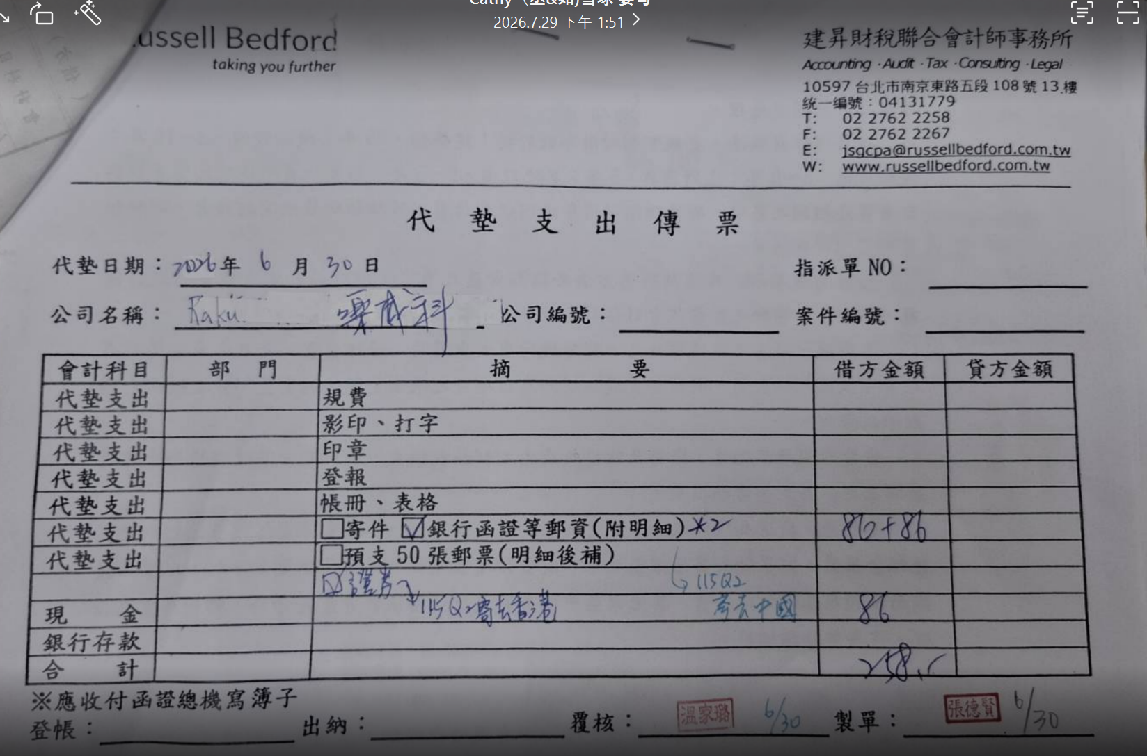
 |  |  |  |  |  |  |  |  | 固定金額由後台維護 | 目前包含餐費及郵資
 |  |  |  |  |  |  |  |  | 部門主管可能異動 | 送出時保存當下主管快照
 |  |  |  |  |  |  |  |  | 簽核狀態與付款狀態分開 | 核准後可由出納登記為已付款

